Заказ
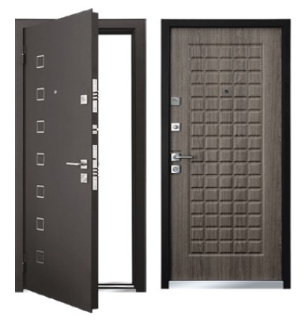
 |  | ООО "Sberdo"
 |  | Заказ на изготовление металических изделий
 | Заказчик | НАИМЕНОВАНИЕ, ANY_SRD
 | Телфон | телефон
 | Дата и счет | Внимание маркировка на упаковке обязательна Пример Т5-1-2070х1170 правая

1 | 2 | 3 | 4 | 5 | 6 | 7 | 8 | 9 | 10 | 11 | 12 | 13 | 14 | 15 | 16 | 17 | 18 | 19 | РАЗМЕР ПРОЕМА
№ | Наименование | Кол-во, ед. | Высота двери по коробке, мм | Ширина двери по коробке, мм | Открывание | Размер рабочей створки, мм | Окрас | Наличник | Доводчик | Навес Левый, кол-во шт. | Навес Правый, кол-во шт. | Стекло на левой створке, кол-во | Стекло на правой створке, кол-во | Решётка на левой створке, кол-во | Решётка на правой створке, кол-во | Наличие фрамуги | Высота фрамуги, мм | Примечание (размер стёкол и решёток, если есть) (доп. информация по заказу) | высота мм | ширина мм

1 | Дверь ДМ (МДФ1) | 1 | 2,130 | 920 | правая |  | Черный муар | да | нет | 3 |  |  |  |  |  |  |  | «КУБ». Лазерная резка с декоративной вставкой из нержавеющей стали , декор- вставки из металла 3 мм.МДФ панель 16 мм. замки Гардиан 32.11+ 30.01 цил кл-вер,накладка овальная,ночник | 2160 | 950
2 | Дверь ДМ (МДФ1) | 1 | 2,170 | 1,020 | правая |  | Черный муар | да | нет | 3 |  |  |  |  |  |  |  | «КУБ». Лазерная резка с декоративной вставкой из нержавеющей стали , декор- вставки из металла 3 мм.МДФ панель 16 мм. замки Гардиан 32.11+ 30.01 цил кл-вер,накладка овальная,ночник | 2200 | 1050
 |  | 2

 | Стальная дверь «КУБ»

